Обложка
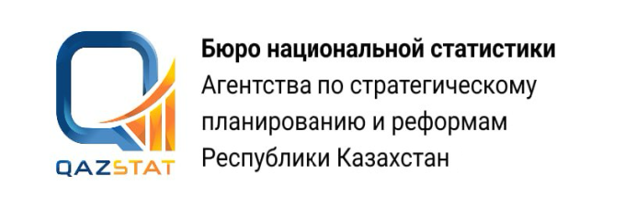

Дата опубликования: 28.08.2026
Дата следующего опубликования: 30.11.2026

Об объемах оказанных услуг в Костанайской области

Январь-июнь 2026 года

11 cерия. Статистика услуг

